Gráficos
VENDAS

VISITANTES
VENDA TOTAL

PEDIDOS FINALIZADOS
TAXA DE CONVERSÃO

TICKET MÉDIO
TAXA DE ABANDONO DE CARRINHO

RECEITA POR VISITANTE (RPV)
LUCRO BRUTO

MARKETING

VISITANTES
TAXA DE CONVERSÃO

TAXA DE CONVERSÃO PARA VENDAS
NÚMERO DE LEADS

LOGÍSTICA

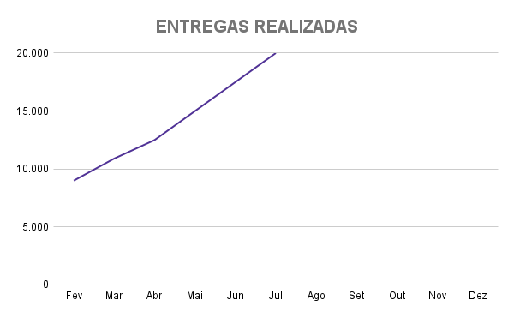
ENTREGAS NO PRAZO

ENVIOS NO PRAZO
CUSTOS DE TRANSPORTE

Saiba mais
Quer acompanhar de perto as métricas do seu e-commerce?

Clique aqui e conheça os Recursos de Gestão da Yampi:

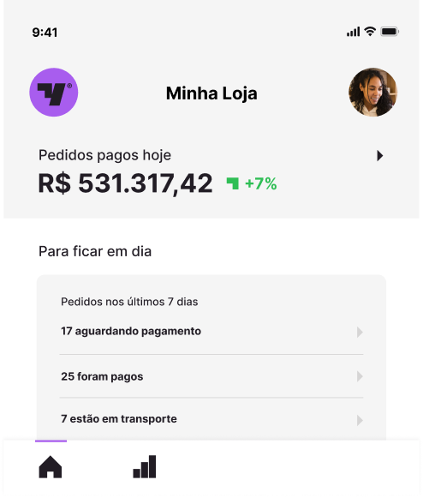
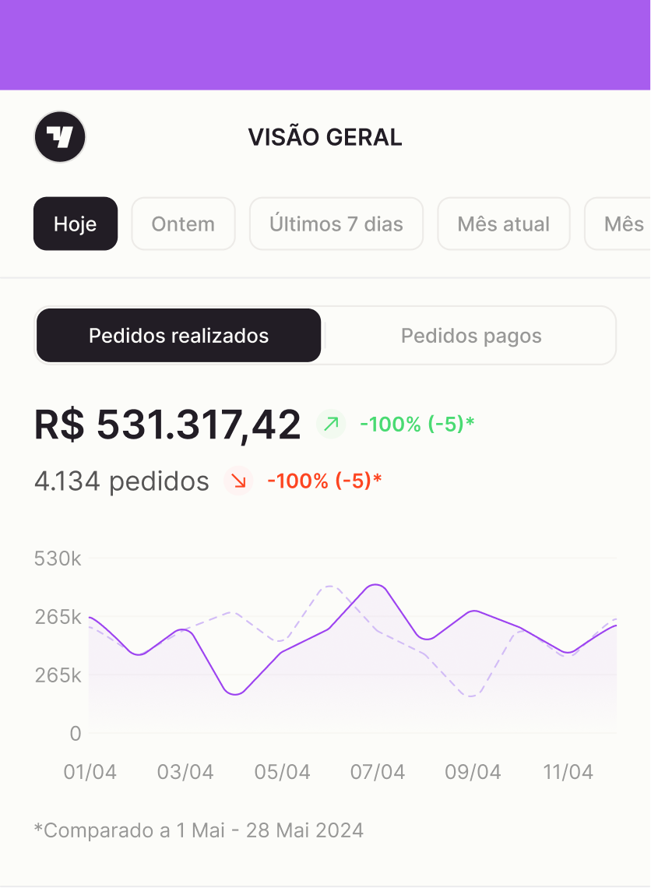

 |  | *Exemplo de métricas na Yampi

Fique por dentro dos nossos materiais gratuitos e educativos:

 | Confira os artigos e materiais ricos do Blog da Yampi

 | Fique por dentro das novidades do e-commerce com o YampiCast

 | Assista vídeos e tutoriais no canal da Yampi no YouTube

 | Acompanhe a Yampi nas redes sociais: Facebook, Instagram e LinkedIn

